Çift Ayaklı Sehpa Donatı Hesabı
ÇİFT AYAKLI SEHPA DONATI TASARIMI

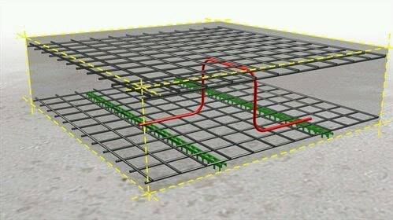

Hazırlayan: İnş. Müh. Yüksel KAYA

Radye Temel Kalınlığı |  |  |  | : | 1,000 |  |  | mm
Temel Paspayı Kalınlığı |  |  |  | : | 70 |  |  | mm

X Yönü Üst Donatı Çap / Aralık |  |  |  | : | 20 | / | 200 | mm / mm
Y Yönü Üst Donatı Çap / Aralık |  |  |  | : | 20 | / | 200 | mm / mm

X Yönü Birim Ölü Yük (Gx) |  |  |  | : | 148 |  |  | N/m²
Y Yönü Birim Ölü Yük (Gy) |  |  |  | : | 148 |  |  | N/m²
Hareketli Yük (Q) |  |  |  | : | 2,000 |  |  | N/m²

Birim Tasarım Yüku (Pd = 1.4 G + 1.6 Q) |  |  |  | : | 3615 |  |  | N/m²

Sehpa Donatı Çapı |  |  |  | : | 12 |  |  | mm

Maksimum Burkulma Yükünün (Pcr) Hesabı:

$$P_{cr}=\frac{π^{2}EI}{KL^{2}}$$
 | ΦPcr | : | İzin verilebilir burkulma yükü |  |  |  |  |  | = | 2037 | N
 | E | : | Elastisite modülü |  |  |  |  |  | = | 200000 | N/mm²
 | I | : | Sehpa donatısının atalet momenti |  |  |  |  |  | = | 1018 | mm⁴
 | L | : | Sehpa donatı uzunluğu |  |  |  |  |  | = | 860 | mm
 | K | : | Efektif uzunluk katsayısı |  |  |  |  |  | = | 1.0
 | Φ | : | Azaltma katsayısı |  |  |  |  |  | = | 0.75

Gerekli Sehpa Donatı Adet Hesabı:

n$=\frac{P_{d}}{P_{cr}}$
 | n | : | Sehpa ayak adedi |  |  |  |  |  | = | 1.77
 |  |  | Birim alanda gerekli sehpa adedi |  |  |  |  |  | = | 1

Not: Her sehpa donatısının 2 ayağı bulunmaktadır.

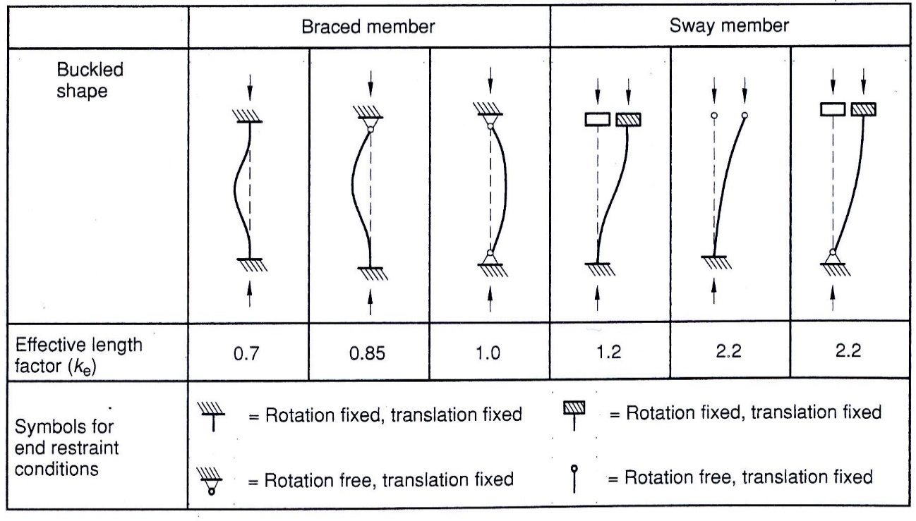

Şekil 1 - Mesnetlenme şekline bağlı olarak burkulma boyu

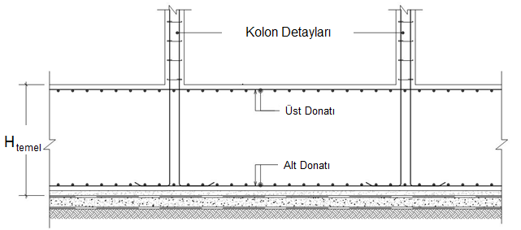

Şekil 2 - Tipik radye temel kesiti

